MW1
$$U1=mn+\frac{m(m+1)}{2}− \sum{Rangos (X)}$$
PLACEBO | NUEVO MEDICAMENTO | RANGO X | RANGO Y
12 | 6 |  |  | m
4 | 4 |  |  | n
7 | 6
9 | 1 |  |  | RX
5 | 4 |  |  | RY
7 | 5
$U2=mn+\frac{n(n+1)}{2}− \sum{Rangos (Y}$)
4 | 4 |  |  | U1
4 | 3 |  |  | U2
9 | 1 |  |  | Ubs | 0
5 | 2
8 | 1
11 | 6
11 | 2
11 | 3
11 | 2
12 | 6
6 | 6
5 | 4
11 | 2
6 | 5
11 | 3
12 | 1 |  |  | Z
8 | 2 |  |  | P Value | 0.5000000
7 | 4
11 | 4
8 | 4
11 | 5 |  |  | P value < 0.05 = Rechaza la H0
12 | 1 |  |  | P value > 0.05 = Acepta la H0
12 | 5
10 | 4
8 | 1
5 | 1
7 | 3
9 | 1
7 | 4
11 | 4
9 | 6
7 | 1
10 | 2
4 | 5
7 | 3
4 | 3
11 | 2
9 | 1
8 | 2
7 | 3
9 | 2
5 | 2
10 | 3
5 | 5
 |  | 0 | 0

MW2
$$U1=mn+\frac{m(m+1)}{2}− \sum{Rangos (X)}$$
PROGRAMA TRADICIONAL | PROGRAMA NUEVO | RANGO X | RANGO Y
3 | 9 |  |  | m
2 | 9 |  |  | n
1 | 9
3 | 10 |  |  | RX
3 | 10 |  |  | RY
0 | 9
$U2=mn+\frac{n(n+1)}{2}− \sum{Rangos (Y}$)
5 | 9 |  |  | U1 | 0
6 | 9 |  |  | U2 | 0
6 | 9 |  |  | Ubs | 0
2 | 9
0 | 9
5 | 9
1 | 8
3 | 9
0 | 9
6 | 9
3 | 10
0 | 9
2 | 8
0 | 8
5 | 9
6 | 8 |  |  | Z
2 | 10 |  |  | P Value | 0.5000000
6 | 9
4 | 9
5 | 9
6 | 10 |  |  | P value < 0.05 = Rechaza la H0
4 | 9 |  |  | P value > 0.05 = Acepta la H0
5 | 10
2 | 9
0 | 9
5 | 10
0 | 9
0 | 9
4 | 10
4 | 10
5 | 8
2 | 10
0 | 9
4 | 10
6 | 10
0 | 8
2 | 10
6 | 8
4 | 8
6 | 9
3 | 9
2 | 10
1 | 8
3 | 8
4 | 9
3 | 9
1 | 9
2 | 8
0 | 8
5 | 10
4 | 9
6 | 8
0 | 9
0 | 10
2 | 9
2 | 8
6 | 9
3 | 9
1 | 8
2 | 9
1 | 10
1 | 10
6 | 10
5 | 9
1 | 8
3 | 10
2 | 10
0 | 10
4 | 10
5 | 8
4 | 10
2 | 8
0 | 10
4 | 9
2 | 9
3 | 9
5 | 10
3 | 10
3 | 10
5 | 10
2 | 8
4 | 9
6 | 9
0 | 9
3 | 8
1 | 9
6 | 8
6 | 9
5 | 10
4 | 10
6 | 9
5 | 10
1 | 10
1 | 10
 | 10 | 0
 | 10
 | 9
 | 8
 | 8
 | 10
 | 8
 | 8
 | 10
 | 8
 | 10
 | 10
 | 10
 | 8
 | 8
 | 8
 | 9
 | 9
 | 9
 | 9
 | 9
 | 10
 | 9
 | 9
 | 8
 | 9
 | 9
 | 9
 | 8
 | 8
 |  |  | 0

K-WALLIS
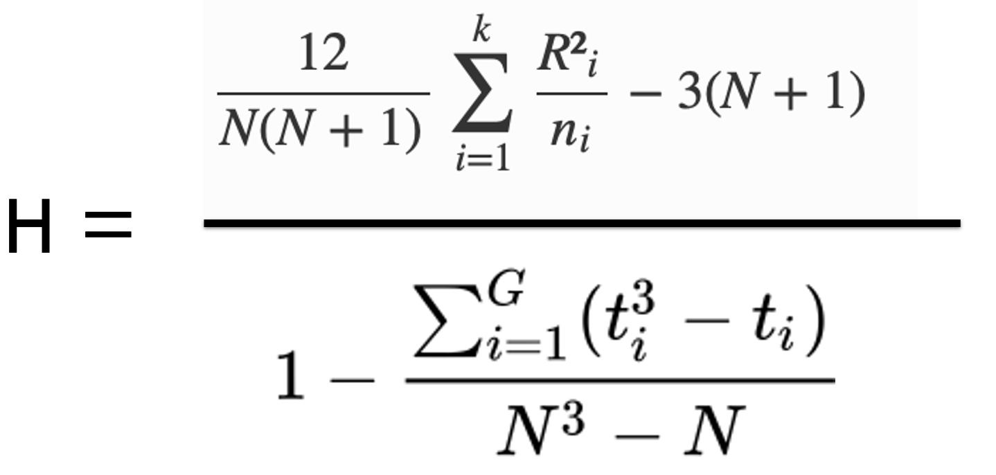
NINGUNO | ED BÁSICA | BACHILLERATO | RANGO 1 | RANGO 2 | RANGO 3
1 | 3 | 3
2 | 1 | 3
2 | 2 | 4
1 | 1 | 4
2 | 2 | 2
2 | 2 | 4
3 | 2 | 2
2 | 2 | 4
2 | 1 | 3
2 | 3 | 2 |  |  |  | N
1 | 1 | 4 |  |  |  | R1 | 0
1 | 1 | 2 |  |  |  | R2 | 0
1 | 3 | 3 |  |  |  | R3 | 0
3 | 1 | 4 |  |  |  | n1
1 | 2 | 2 |  |  |  | n2
1 | 3 | 4 |  |  |  | n3
1 | 1 | 4 |  |  |  | R1^2 | 0
1 | 1 | 2 |  |  |  | R2^2 | 0
1 | 1 | 3 |  |  |  | R3^2 | 0
3 | 1 | 3 |  |  |  | R1^2/n1 | #DIV/0!
2 | 2 | 3 |  |  |  | R2^2/n2 | #DIV/0!
$$Σ$$
3 | 3 | 4 |  |  |  | R3^2/n3 | #DIV/0!
2 | 3 | 4 |  |  |  |  | #DIV/0!
2 | 3 | 4
1 | 2 | 2 |  |  |  |  | GRUPOS
1 | 3 | 2 |  |  |  | VALORES GRUPO | T1 | T2 | T3
1 | 3 | 3 |  |  |  | 1
1 | 3 | 2 |  |  |  | 2
1 | 3 | 2 |  |  |  | 3
2 | 1 | 3 |  |  |  | 4
3 | 2 | 4
2 | 3 | 3
1 | 2 | 3 |  |  |  | DENOMINADOR
1 | 3 | 3 |  |  |  | T1^3-T1 | T2^3-T2 | T3^3 -T3
 | 2 | 2 | 0 |  |  | 0 | 0 | 0
 | 3 | 2 |  |  |  | 0 | 0 | 0
 | 3 | 2 |  |  |  | 0 | 0 | 0
 | 1 | 2 |  |  |  | 0 | 0 | 0
$$∑$$
 | 3 | 3 |  |  |  |  |  | 0
 | 2 | 4 |  |  |  |  | N^3-N | 0
 | 1 | 4 |  |  |  |  | Sum Ti^3 - ti/N^3-N | #DIV/0!
 | 2 | 4
 | 3 | 3
 | 1 | 4
 | 2 | 3 |  |  |  |  | H observado
 | 1 | 4 |  |  |  |  | GL (k-1)
 | 2 | 2 |  |  |  |  | Chi2 critico | #NUM!
 | 1 | 3
 | 1 | 4 |  |  |  |  | H > Chi2 | Rechazo H0
 | 2 | 4 |  |  |  |  | H < Chi2 | Acepta H0
 | 2 | 3
 | 2 | 2
 | 2 | 3
 | 3 | 4
 | 2 | 2
 | 3 | 4
 | 1 | 4
 | 1 | 2
 | 1 | 4
 | 1 | 3
 | 3 | 4
 | 1 | 4
 | 1 | 3
 | 1 | 4
 | 2 | 4
 | 1 | 3
 | 1 | 4
 | 3 | 2
 | 1 | 4
 | 2 | 3
 | 3 | 4
 | 3 | 3
 | 3 | 2
 | 2 | 4
 | 2 | 2
 | 2 | 4
 | 3 | 2
 | 3 | 4
 | 2 | 2
 | 3 | 3
 | 2 | 3
 | 1 | 2
 | 1 | 4
 | 3 | 2
 | 3 | 2
 | 3 | 3
 | 3 | 2
 | 3 | 2
 | 1 | 4
 | 3 | 4
 | 3 | 3
 | 2 | 4
 | 3 | 2
 | 3 | 2
 | 1 | 3
 | 3 | 3
 | 2 | 4
 | 2 | 2
 | 2 | 4
 | 1 | 4
 | 3 | 4
 | 2 | 4
 | 3 | 3
 | 2 | 3
 | 3 | 2
 | 3 | 4
 | 3 |  |  |  | 0
 | 3
 | 2
 |  |  |  | 0

